상품제안서
크린랩 크린백 17x25x300(미니) | 상품코드: F29118

 |  |  |  |  |  |  | 02-412-0044 | www.easy1.co.kr
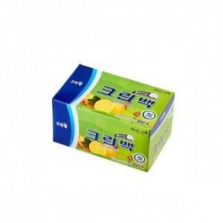

【상세/제작정보】 | 기본수량 미만 인쇄시 비용 추가. 스티커 제작및 부착 비용 별도 문의.

【인쇄/포장옵션】 | / 포장불가능

【공급단가】 | 수량 | 112~ | 336~ | 560~ | 1,000~ | 3,000~
*VAT별도 | 단가 | 3,560원 | 3,500원 | 3,410원 | 3,350원 | 3,260원

【상품 URL】 | http://www.easy1.co.kr/src/goods_detail.php?gdno=29118

